Worksheet
 |  |  |  |  | 8 (812) 565 05 34 |  |  | sales@miniworks.ru
 |  |  |  |  | Челябинск |  |  | отдел продаж
 |  |  | Адрес |  |  |  |  | Режим работы
 |  |  | Челябинск |  |  |  |  | Пн – Пт: с 8:00 до 18:00
1101145022N
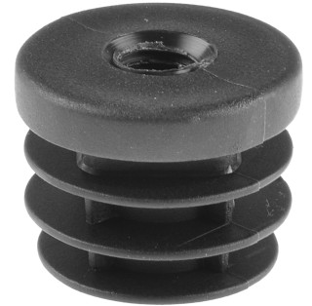 |  | 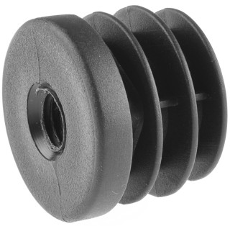 |  | 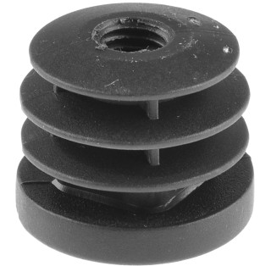 |  | 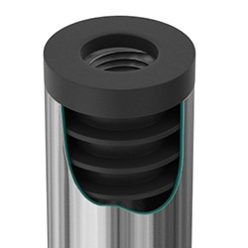
Артикул |  | Цвет |  | от 10000 | от 5000 | от 1000 | от 500 | от 100 | розница | Наличие на 30.07.2026
1101145022N |  | черный |  | 30.90р. | 32.70р. | 35.50р. | 44.40р. | 52.50р. | 75.00р. | 2563
1101145022B |  | белый |  | 37.08р. | 39.24р. | 42.60р. | 53.28р. | 63.00р. | 90.00р. | —
1101145022G |  | серый |  | 37.08р. | 39.24р. | 42.60р. | 53.28р. | 63.00р. | 90.00р. | —
 | Все цены указаны в рублях и включают в себя НДС. Все цены указаны при условии 100% предоплаты и действительны в течение 5 дней. Все цены указаны при условии самовывоза продукции со склада в г. Челябинск (для иногородних клиентов доставка до склада ТК в г. Челябинск бесплатна). Все цены указаны за стандартный цвет для каждого вида изделия (изменение цвета на любой из предлагаемой палитры +20% к стоимости, изменение цвета на любой по системе RAL +50% к стоимости). О возможных сроках поставки заказного товара, необходимо уточнять заранее

